使用方法
認定研修用 評価エクセル

■使い方
・このファイルを開いたら、「名前をつけて保存」を選び、「認定研修_評価エクセル_○○」(受講者名)で保存してください。
入力方法などは無料でサポート致します。その場合は、こちらへデータを送信してください。（ shop@sprayart-xin.com ）
・ このファイルを使って、2名様の評価を行ってください。
・見本と備考を参考に、オレンジ色の部分のみ入力してください。
・数字は必ず半角で入力してください。
・『基本情報入力』シートへ入力すると、各ページに自動で反映されます。
・以下の手順に従って、入力してください。

① 『基本情報入力』シートに開始する年と月を |  | ② 『基本情報入力』シートに受講者情報と
入力してください。 |  | 評価対象者の情報を入力してください。
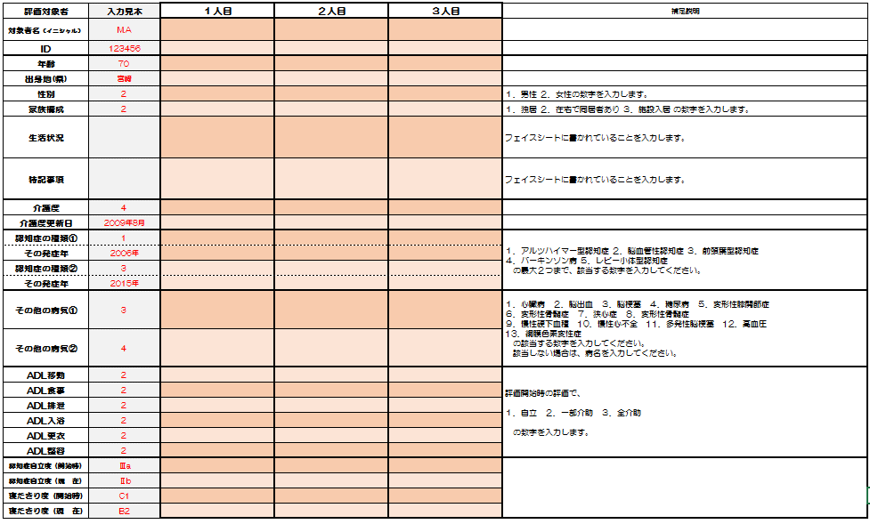

 | 年
 | 月 開始
※このシートには入力できません。

③ すべてのシートを印刷して、その紙に約４ヶ月半、 |  | ④ 約4ヶ月半後、すべての記録が終わったら、
評価や日誌を記入をします。 |  | 『基本情報入力』シートの「周辺症状 / DBDスケール」
 |  | に、実施日と評価を入力します。
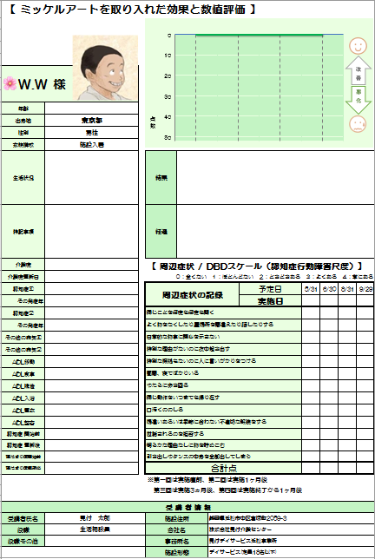
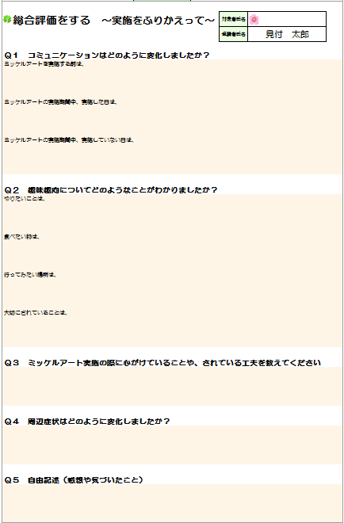
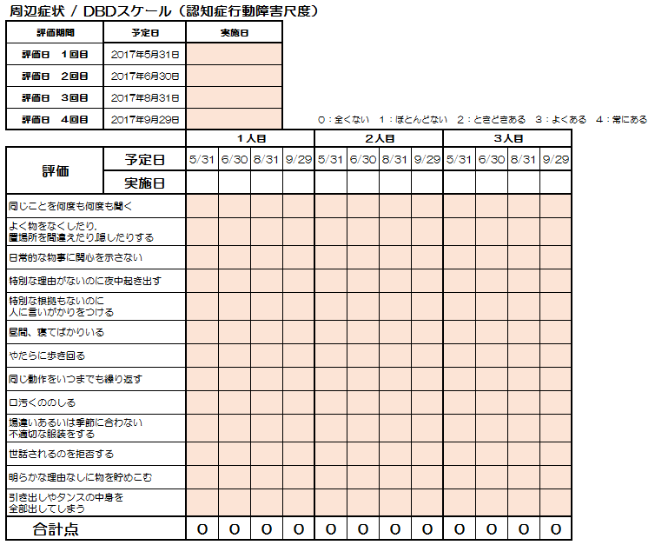

 |  | ※ DBDスケール評価は、予定日通りに行かず、
 | （計７枚／１名分） | 実施日が２、３日ずれてしまっても大丈夫です。

⑤ 『○人目_評価』シートの「総合評価をする」と、 |  | ⑥ 保存したファイルをメールに添付して
『○人目_日誌』シートに記入してきたものを入力します。 |  | 下記メールアドレスまで送信してください。
修了レポートを入力します。 |  | 評価エクセルの作業はこれで終了です。
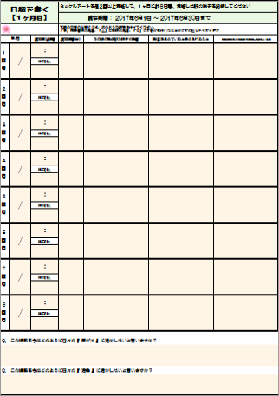

 |  | shop@sprayart-xin.com

 |  |  | お疲れ様でした

1人目_評価
 | ミッケルアートを取り入れた効果と数値評価

 | 0
 | 0
 | 0
 | 0
改
善
悪
化

年齢
出身地
性別
家族構成
生活状況
特記事項 |  | 結果

介護度 |  | 周辺症状 / DBDスケール（認知症行動障害尺度）
介護度更新日 |  |  |  |  |  | ０：全くない １：ほとんどない ２：ときどきある ３：よくある ４：常にある
認知症① |  | 周辺症状の記録 | 予定日
その発症年 |  |  | 実施日
認知症② |  | 同じことを何度も何度も聞く
その発症年 |  | よく物をなくしたり,置場所を間違えたり,隠したりする
その他の病気① |  | 日常的な物事に関心を示さない
その他の病気② |  | 特別な理由がないのに夜中起き出す
ADL移動 |  | 特別な根拠もないのに人に言いがかりをつける
ADL食事 |  | 昼間、寝てばかりいる
ADL排泄 |  | やたらに歩き回る
ADL入浴 |  | 同じ動作をいつまでも繰り返す
ADL更衣 |  | 口汚くののしる
ADL整容 |  | 場違いあるいは季節に合わない不適切な服装をする
認知症 開始前 |  | 世話されるのを拒否する
認知症 更新後 |  | 明らかな理由なしに物を貯めこむ
寝たきり度開始前 |  | 引き出しやタンスの中身を全部出してしまう
寝たきり度更新後 |  | 合計点
 |  | ※第一回は実施直前、第二回は実施1ヶ月後
 |  | 第三回は実施3ヵ月後、第四回は実施終了から1ヶ月後

◆ 受 講 者 情 報 ◆
受講者氏名 |  | 施設住所
役職 |  | 会社名
役職その他 |  | 事務所名
 |  | 施設形態

総合評価をする ～実施をふりかえって～ |  |  | 対象者氏名
 |  |  | 受講者氏名

Ｑ１ コミュニケーションはどのように変化しましたか？
ミッケルアートを実施する前は、

ミッケルアートの実施期間中、実施した日は、

ミッケルアートの実施期間中、実施していない日は、

Ｑ２ 趣味趣向についてどのようなことがわかりましたか？
やりたいことは、

食べたい物は、

行ってみたい場所は、

大切にされていることは、

Ｑ３ ミッケルアート実施の際に心がけていることや、されている工夫を教えてください

Ｑ４ 周辺症状はどのように変化しましたか？

Ｑ５ 自由記述（感想や気づいたこと）

 |  |  | _ | 男１ |  | 改善

 |  |  | _

 |  |  |  | 女１ |  | 改悪

2人目_評価
 | ミッケルアートを取り入れた効果と数値評価

 | 0
 | 0
 | 0
 | 0
改
善
悪
化

年齢
出身地
性別
家族構成
生活状況
特記事項 |  | 結果

介護度 |  | 周辺症状 / DBDスケール（認知症行動障害尺度）
介護度更新日 |  |  |  |  |  | ０：全くない １：ほとんどない ２：ときどきある ３：よくある ４：常にある
認知症① |  | 周辺症状の記録 | 予定日
その発症年 |  |  | 実施日
認知症② |  | 同じことを何度も何度も聞く
その発症年 |  | よく物をなくしたり,置場所を間違えたり,隠したりする
その他の病気① |  | 日常的な物事に関心を示さない
その他の病気② |  | 特別な理由がないのに夜中起き出す
ADL移動 |  | 特別な根拠もないのに人に言いがかりをつける
ADL食事 |  | 昼間、寝てばかりいる
ADL排泄 |  | やたらに歩き回る
ADL入浴 |  | 同じ動作をいつまでも繰り返す
ADL更衣 |  | 口汚くののしる
ADL整容 |  | 場違いあるいは季節に合わない不適切な服装をする
認知症 開始前 |  | 世話されるのを拒否する
認知症 更新後 |  | 明らかな理由なしに物を貯めこむ
寝たきり度開始前 |  | 引き出しやタンスの中身を全部出してしまう
寝たきり度更新後 |  | 合計点
 |  | ※第一回は実施直前、第二回は実施1ヶ月後
 |  | 第三回は実施3ヵ月後、第四回は実施終了から1ヶ月後

◆ 受 講 者 情 報 ◆
受講者氏名 |  | 施設住所
役職 |  | 会社名
役職その他 |  | 事務所名
 |  | 施設形態

総合評価をする ～実施をふりかえって～ |  |  | 対象者氏名
 |  |  | 受講者氏名

Ｑ１ コミュニケーションはどのように変化しましたか？
ミッケルアートを実施する前は、

ミッケルアートの実施期間中、実施した日は、

ミッケルアートの実施期間中、実施していない日は、

Ｑ２ 趣味趣向についてどのようなことがわかりましたか？
やりたいことは、

食べたい物は、

行ってみたい場所は、

大切にされていることは、

Ｑ３ ミッケルアート実施の際に心がけていることや、されている工夫を教えてください

Ｑ４ 周辺症状はどのように変化しましたか？

Ｑ５ 自由記述（感想や気づいたこと）

 |  |  | _ | 男２ | 

 |  |  | _

 |  |  |  | 女２ | 

